说明
表格模板使用说明
（本页为说明页，用户使用模板时可删除本页内容）

01
基础操作指南
中文｜宋体
宋体
02
字体说明

· 如何撤销工作表保护？
1、选中对应工作表。
2、点击：「审阅---撤销工作表」保护。

【说明】
模板中使用的字体仅限于个人学习、研究或欣赏目的使用，如需商用请您自行向版权方购买、获取商用版权。

· 如何增加行数？
1、列数不够，向下复制时，请整行选中包含题干、选择区3行，
2、鼠标放至红色箭头指示的绿色小点处，
3、当鼠标箭头变成黑色十字形时，点击鼠标左键下拉即可。

· 下拉选择
1、项目所处阶段完成状态可下拉选择，如想修改下拉选项，可在数据-有效性-设置中修改
2、不同阶段备注不同颜色，如想修改颜色可在开始-条件格式-管理规则中修改
03
素材说明
图片：
无
素材：
无

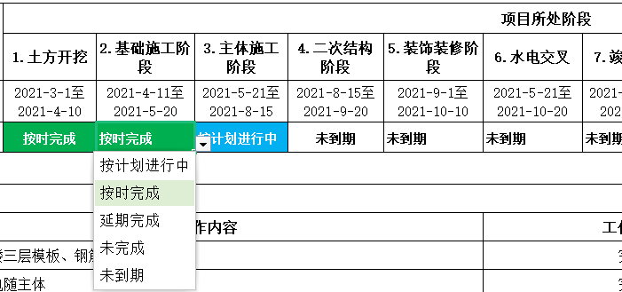

· 序号自动生成
1、当项目名称不为空时，自动生成序号
如行数不够时整行插入，将上一行有公式内容整行下拉即可自动排序

